Présentation
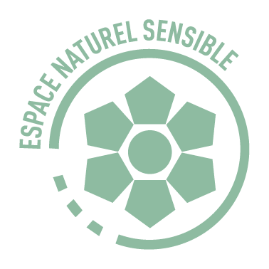
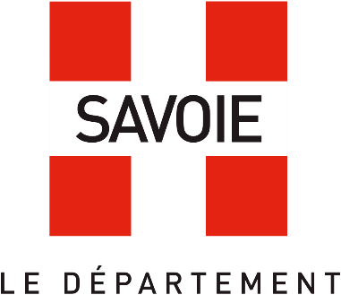
Appel à projets 2026 des Rendez-vous Nature en 2027

Dans le cadre de sa Politique Espaces Naturels Sensibles (ENS), le Département souhaite ouvrir ces espaces naturels remarquables au grand public à travers les Rendez-Vous Nature : des animations variées, gratuites et accessibles à toutes et à tous. Ce document accompagne votre candidature à l’appel à projets du Département de la Savoie afin de proposer des animations de sensibilisation pour la saison 2027.

 | Site d'informations sur les ENS
Etapes à suivre :
1. Dans le premier onglet 1 : Veuillez completer vos informations administratives. Un exemple est présent pour vous guider.
2. Dans l'onglet 2 : Veuillez compléter les informations sur votre proposition d'animations. Il est possible de soumettre plusieurs animations différentes. Merci de bien vouloir décrire un seul type d'animation par ligne. | Pièces à fournir avec le dossier :
3. Dans l'onglet 3 : Vous trouverez la liste des ENS pour sélectionner le ou les sites pertinents pour l'animation. Merci de reporter le Titre de l'animation dans les espaces dédiés en tête de colonne. De même, si vous proposez différentes animations. Vous pouvez indiquer vos préférences en sélectionnant oui ou non. | Attestation sur l'honneur (à télécharger) | Attestation SIRET | Attestation d'assurance 2026
Le dossier complet de candidature (fichier Excel et pièces justificatives) est à déposer à l'adresse email suivante : environnement@savoie.fr avant le 4 septembre 2026

